Filas de Espera
 | par | impar o 0
landa = | 2 | 3 |  | ro = | 0.67
mu = | 1 | 3 |  | ro = | 0.33

Estados= | 3
Lq= | 2

 | PAR |  |  |  |  | IMPAR O 0
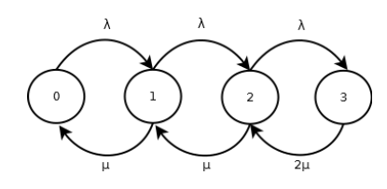
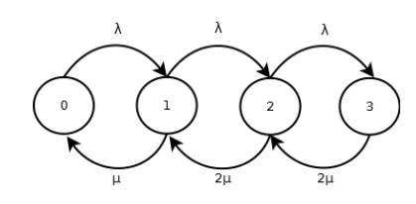

 |  | P0 = | 9.09% |  |  |  | P0 = | 36.36%

Resolución PERT
A
C
B
D
E
F
G
 |  |  | 2 | 3 | C | 4 | 12
 |  | A |  | 3 |  |  | 12 | F
 |  |  |  |  |  |  | D |  |  |  |  |  |  |  | P(z<=x)= | Z
1 | 0 |  | 0 |  |  |  |  |  | 6 | 17 |  | Duración | 17 |  | x= | 0.51
 | 0 |  |  |  |  |  |  |  |  | 17 |  | Varianza | 5.8888888889
 |  |  |  | D
 |  | B | 3 | 4 | E | 5 | 11 | G
 |  |  |  | 8.3333333333 |  |  | 15.333333333

Tarea | Tiempo | Varianza | Márgen total |  |  | Márgen libre |  |  | Márgen independiente |  |  | Tarea crítica
 |  |  | FTj | Fti | MT | Ftj | Fti | ML | Ftj | FTi | MI
A | 3 | 0 | 3 | 0 | 0 | 3 | 0 | 0 | 3 | 0 | 0 | C
B | 4 | 0.11111111111 | 8.3333333333 | 0 | 4.3333333333 | 4 | 0 | 0 | 4 | 0 | 0 | NC
C | 9 | 5.4444444444 | 12 | 3 | 0 | 12 | 3 | 0 | 12 | 3 | 0 | C
D | 3.5 | 0.25 | 12 | 4 | 4.5 | 12 | 4 | 4.5 | 12 | 8.3333333333 | 0.16666666667 | NC
E | 7 | 0.44444444444 | 15.333333333 | 4 | 4.3333333333 | 11 | 4 | 0 | 11 | 8.3333333333 | -4.3333333333 | NC
F | 5 | 0.44444444444 | 17 | 12 | 0 | 17 | 12 | 0 | 17 | 12 | 0 | C
G | 1.6666666667 | 1.7777777778 | 17 | 11 | 4.3333333333 | 17 | 11 | 4.3333333333 | 17 | 15.333333333 | 0 | NC

Tarea | Tiempo | Materiales/UT | Mano de obra/UT | Total Materiales | Total Mano | Inicio temprano | Fin temprano | Inicio tardio | Fin tardio | Denominador i t | Denominador f t | VAN t | Denominador i T | Denominador f T | VAN T
A | 3 | 50 | 20 | 150 | 60 | 0 | 3 | 0 | 3 | 1.00 | 1.03 | 209.11770444 | 1.00 | 1.03 | 209.11770444
B | 4 | 15 | 20 | 60 | 80 | 0 | 4 | 4.3333333333 | 8.3333333333 | 1.00 | 1.04 | 138.43921378 | 1.04 | 1.09 | 132.59683905
C | 9 | 10 | 30 | 90 | 270 | 3 | 12 | 3 | 12 | 1.03 | 1.13 | 338.18842869 | 1.03 | 1.13 | 338.18842869
D | 3.5 | 80 | 100 | 280 | 350 | 4 | 7.5 | 8.5 | 12 | 1.04 | 1.08 | 599.66165841 | 1.09 | 1.13 | 573.40318308
E | 7 | 10 | 6 | 70 | 42 | 4 | 11 | 8.3333333333 | 15.333333333 | 1.04 | 1.12 | 106.27200942 | 1.09 | 1.16 | 101.78714646
F | 5 | 50 | 25 | 250 | 125 | 12 | 17 | 12 | 17 | 1.13 | 1.18 | 330.10147585 | 1.13 | 1.18 | 330.10147585
G | 1.6666666667 | 30 | 30 | 50 | 50 | 11 | 12.666666667 | 15.333333333 | 17 | 1.12 | 1.13 | 89.263822953 | 1.16 | 1.18 | 85.496734936

 |  |  |  |  |  |  |  |  |  | i | 0.01
 |  |  |  |  |  |  |  |  |  | VAN Total t | 1811.0443135
 |  |  |  |  |  |  |  |  |  | VAN Total T | 1770.6915125

